微生信示例221

group | A | B | C | D | E | F | G | 微生信，您身边的数据分析，可视化专家
data1 | 10 | 15 | 22 | 25 | 30 | 35 | 40 | https://www.bioinformatics.com.cn/plot_advanced_stack_bars_221
data2 | 5 | 4 | 3 | 5 | 6 | 8 | 10
 |  |  |  |  |  |  |  | 输出示例图

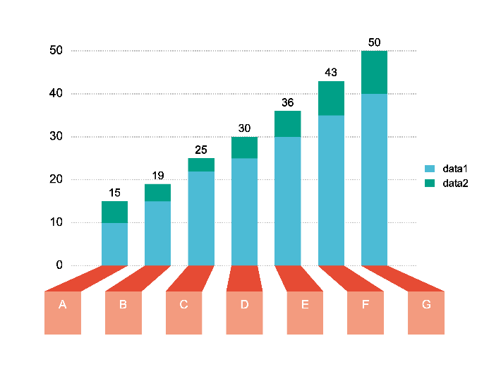

 |  |  |  |  |  |  |  | B站：2.5D堆叠柱状图在线绘制视频教程

 |  |  |  |  |  |  |  | 注：

 |  |  |  |  |  |  |  | 使用问题，或数据分析合作意向
 |  |  |  |  |  |  |  | 请微信扫码联系我们

